【様式5】経費内訳(記入例)
 |  |  |  |  |  |  |  |  |  |  |  |  |  | 公募提案書（応募様式４） |  |  |  | 公募提案書（応募様式４）
国名及び事業名：インドネシア／国際空港グリーン化事業 |  |  |  |  |  |  |  |  |  |  |  |  |  |  |  |  |  | 別紙２
二国間クレジット制度資金支援事業のうち設備補助事業に要する経費内訳

所要経費 |  |  |  | (1)総事業費 |  |  | (2)寄付金その他の |  |  | (3)差引額 |  |  |  | (4)補助対象経費
 |  |  |  |  |  |  | 収入 |  |  | (1)－(2) |  |  |  | 支出予定額

 |  |  |  | 350,000,000 |  | 円 | 0 |  | 円 | 350,000,000 |  |  | 円 | 273,136,914 |  |  | 円
 |  |  |  | (5)基準額 |  |  | (6)選定額 |  |  | (7)補助基本額 |  |  |  | (8)補助金所要額
 |  |  |  |  |  |  | (4)と(5)を比較して少ない方の額 |  |  | (3)と(6)を比較して少ない方の額 |  |  |  | (7)× | 補助率 | 0.5
 |  |  |  |  |  |  |  |  |  |  |  |  |  | （千円未満切捨て）
 |  |  |  |  |  | 円 | 273,136,914 |  | 円 | 273,136,914 |  |  | 円 | 136,568,000 |  |  | 円
補助対象経費支出予定額内訳
経費区分・費目 |  |  |  |  | 金額（円） |  |  |  |  |  |  | 積算内訳 |  |  |  | 参照資料
 |  |  |  |  | 1年目 |  | ２年目 | ３年目 |  | 合計

 | 工事費 |  |  |  |  |  |  |  |  | 109,427,691
 |  | 本工事費 |  |  |  |  |  |  |  |  |  |  |  | 元通貨
 |  |  |  |  | 12,723,830 |  | 31,809,575 | 19,085,745 |  |  |  | 設置工事費 |  | US$553,210.00 |  | 4-1(見積書1)
 |  | 測量及試験費
 |  |  |  |  | 1,020,000 |  | 5,006,541 | 6,980,000 |  |  |  | 労務費 |  | ¥13,006,541 |  | 4-2(積算表①)
 |  |  |  |  | 4,800,000 |  | 3,000,000 | 25,002,000 |  |  |  | 旅費 |  | ¥32,802,000 |  | 4-3(積算表②)

 | 設備費 |  |  |  |  |  |  |  |  | 161,000,000
 |  | 設備費
 |  |  |  |  | 106,000,000 |  | 55,000,000 | 0 |  |  |  | 冷凍機・冷却塔 |  | 161,000,000 |  | 4-4(見積書2)

公募要領「別表1」の1区分、2費目に従って記載すること。
 | 事務費 |  |  |  |  |  |  |  |  | 2,709,223
 |  | 事務費
 |  |  |  |  | 1,234,560 |  | 909,874 | 564,789 |  |  |  | 労務費 |  | ¥2,709,223 |  | 4-5(積算表③)
経費区分・費目の精算根拠となる資料（見積り等）に番号を付与し、ひも付けが分かるようにすること。

 |  |  |  |  |  |  |  |  |  |  |  | 適用レート
 |  |  |  |  |  |  |  |  |  |  |  | ○月○日ＴＴＳ 1$＝ |  |  | 115.00 | 円
小 計 （補助対象経費支出予定額） |  |  |  |  | 125,778,390 |  | 95,725,990 | 51,632,534 |  | 273,136,914 |  | 消費税控除対象のため税抜き
補助金交付申請額（補助金所要額） |  |  |  |  |  |  |  |  |  |  |  | 備考
 |  |  |  |  | 1年目 |  | ２年目 | ３年目 |  | 合計 |  | (1)総事業費と(4)補助対象経費支出予定額の差額：既存設備の撤去費、補強工事
年度別基準額
年度別補助基本額 |  |  |  |  | 125,778,390 |  | 95,725,990 | 51,632,534 |  | 273,136,914 |  |  |  |  |  |  |  | 確認欄↓
年度別補助金交付申請額 |  |  |  |  | 62,889,195 |  | 47,862,995 | 25,816,267 |  | 136,568,000 |  |  |  |  |  |  |  | OK
購入予定の主な財産の内訳(一品、一組又は一式の価格が５０万円以上のもの)
名 称 |  |  |  |  | 仕 様 |  |  | 数量 | 単 価 |  | 金 額 |  | 購入予定時期 |  |  | 参照資料
交付規程に定める「財産取得台帳」のもととなるもの。
冷凍機 |  |  |  |  | ********** |  |  | 1 | 0 |  | 0 |  | 平成２９年１１月 |  |  | 4-4(見積書2)
冷却塔 |  |  |  |  | *********** |  |  | 1 | 0 |  | 0 |  | 平成２９年１１月 |  |  | 4-4(見積書2)

注1 |  |  | 本内訳に、見積書又は計算書等を添付する。
注2 |  |  | (8)補助金所要額は、(7)補助基本額に補助率を乗じて千円未満の端数を切り捨てた額とする。
注3 |  |  | 総事業費と補助対象経費支出予定額の差額がある場合は、その概要を備考欄あるいは別紙にて説明する。

【様式5】経費内訳
 |  |  |  |  |  |  |  |  |  |  |  |  | 公募提案書（応募様式４） |  |  |  | 公募提案書（応募様式４）
国名及び事業名：インドネシア／国際空港グリーン化事業 |  |  |  |  |  |  |  |  |  |  |  |  |  |  |  |  | 別紙２
二国間クレジット制度資金支援事業のうち設備補助事業に要する経費内訳

所要経費 |  |  | (1)総事業費 |  |  | (2)寄付金その他の |  |  | (3)差引額 |  |  |  | (4)補助対象経費
 |  |  |  |  |  | 収入 |  |  | (1)－(2) |  |  |  | 支出予定額

 |  |  |  |  | 円 | 0 |  | 円 |  |  |  | 円 | 0 |  |  | 円
 |  |  | (5)基準額 |  |  | (6)選定額 |  |  | (7)補助基本額 |  |  |  | (8)補助金所要額
 |  |  |  |  |  | (4)と(5)を比較して少ない方の額 |  |  | (3)と(6)を比較して少ない方の額 |  |  |  | (7)× | 補助率 | 0.5
 |  |  |  |  |  |  |  |  |  |  |  |  | （千円未満切捨て）
 |  |  |  |  | 円 | 0 |  | 円 | 0 |  |  | 円 | 0 |  |  | 円
補助対象経費支出予定額内訳
経費区分・費目 |  |  |  | 金額（円） |  |  |  |  |  |  | 積算内訳 |  |  |  | 参照資料
 |  |  |  | 1年目 |  | ２年目 | ３年目 |  | 合計

 | 工事費 |  |  |  |  |  |  |  | 0

 | 設備費 |  |  |  |  |  |  |  | 0

 | 事務費 |  |  |  |  |  |  |  | 0

公募要領「別表1」の1区分、2費目に従って記載すること。
経費区分・費目の精算根拠となる資料（見積り等）に番号を付与し、ひも付けが分かるようにすること。

小 計 （補助対象経費支出予定額） |  |  |  | 0 |  | 0 | 0 |  | 0 |  | 消費税控除対象のため税抜き
補助金交付申請額（補助金所要額） |  |  |  |  |  |  |  |  |  |  | 備考
 |  |  |  | 1年目 |  | ２年目 | ３年目 |  | 合計
年度別基準額
年度別補助基本額 |  |  |  | 0 |  | 0 | 0 |  | 0 |  |  |  |  |  |  |  | 確認欄↓
年度別補助金交付申請額 |  |  |  | 0 |  | 0 | 0 |  | 0 |  |  |  |  |  |  |  | OK
購入予定の主な財産の内訳(一品、一組又は一式の価格が５０万円以上のもの)
名 称 |  |  |  | 仕 様 |  |  | 数量 | 単 価 |  | 金 額 |  | 購入予定時期 |  |  | 参照資料
交付規程に定める「財産取得台帳」のもととなるもの。

注1 |  | 本内訳に、見積書又は計算書等を添付する。
注2 |  | (8)補助金所要額は、(7)補助基本額に補助率を乗じて千円未満の端数を切り捨てた額とする。
注3 |  | 総事業費と補助対象経費支出予定額の差額がある場合は、その概要を備考欄あるいは別紙にて説明する。

積算表②(旅費)【例1】
積算表②：旅費積算表【例１】
※例２を用いて作成しても可。
積算表② 旅費積算表

延べ出張回数 | 6回 | 1号級相当(A)×2回、3号級相当(B)×2回、5号級相当(C)×2回
延べ宿泊数 | 30泊 | 1号級相当(A)×5泊×2回、3号級相当(B)×5泊×2回、5号級相当(C)×5泊×2回

平成29年度
項目 | 金額 | 内容 | 積算根拠資料
航空運賃 | ¥585,414 | ディスカウントエコノミー運賃・空港使用料など（税抜） \97,569×3人×2往復（成田⇔ベトナム） | 積算根拠資料①（旅費規程） 積算根拠資料②（航空運賃）
宿泊費 | ¥396,000 | Saigon A Hotel USD110×5泊×3人×2回 | 積算根拠資料①（旅費規程） 積算根拠資料③（宿泊費）
日当 | ¥350,000 | 1号級相当（10,000円×7日）×1人×2回 3号級相当（8,000円×7日）×1人×2回 5号級相当（7,000円×7日）×1人×2回 | 積算根拠資料①（旅費規程）
現地交通費 | ¥231,840 | レンタカー USD138／日×7日×2回 | 積算根拠資料①（旅費規程） 積算根拠資料④（現地交通費）
合計 | ¥1,563,254
＊換算レート 1USD= | 120.00 円
＊出張者は、(A)、(B)：計画、技術担当、（C）：モニタリングシステム担当の計3名を想定。

積算表②(旅費)【例2】
積算表②：旅費積算表【例２】
※例１を用いて作成しても可。
積算表② 旅費積算表
Ｈ29年度
 | 出張時期 | 出張 日数 | 出張者氏名 | 等級 | 用務 | 金額 |  |  | 航空券 | 国内空港使用料 |  | 海外空港諸税 | 航空保険料及燃油特別付加運賃 | 航空券取扱料金 |  | 宿泊 |  | 日当 |  | その他
 |  |  |  |  |  | 合計 | （課税分） | （非課税分） | （非課税） | （課税） |  | （非課税） | （非課税） | （課税） |  | （非課税） |  | （非課税）
 |  |  |  |  |  |  | 小計（税抜） | 小計 | 計 | 税込計 | 税抜計 | 計 | 計 | 税込計 | 税抜計 | 計 | 内訳 | 計 | 内訳 | 計 | ビザ | 現地
1 | 2017-09-01 | 5 | Ａ | 1 | 現地調査 | 195,569 | 8,899 | 186,670 | 70,000 | 2,610 | 2,417 | 4,070 | 14,600 | 7,000 | 6,482 | 18,000 | 6000×3泊 | 50,000 | 10000×5 | 30,000 | 5,000 | 25,000
2 | 2017-09-01 | 5 | Ｂ | 3 | 現地調査 | 165,569 | 8,899 | 156,670 | 70,000 | 2,610 | 2,417 | 4,070 | 14,600 | 7,000 | 6,482 | 18,000 | 6000×3泊 | 40,000 | 8000×5 | 10,000 | 5,000 | 5,000
3 | 2017-11-01 | 5 | Ｂ | 3 | 機器搬入立会い | 165,569 | 8,899 | 156,670 | 70,000 | 2,610 | 2,417 | 4,070 | 14,600 | 7,000 | 6,482 | 18,000 | 6000×3泊 | 40,000 | 8000×5 | 10,000 | 5,000 | 5,000
合計（円） |  |  |  |  |  | 526,707

Ｈ30年度
 | 出張時期 | 出張 日数 | 出張者氏名 | 等級 | 用務 | 金額 |  |  | 航空券 | 国内空港使用料 |  | 海外空港諸税 | 航空保険料及燃油特別付加運賃 | 航空券取扱料金 |  | 宿泊 |  | 日当 |  | その他
 |  |  |  |  |  | 合計 | （課税分） | （非課税分） | （非課税） | （課税） |  | （非課税） | （非課税） | （課税） |  | （非課税） |  | （非課税）
 |  |  |  |  |  |  | 小計（税抜） | 小計 | 計 | 税込計 | 税抜計 | 計 | 計 | 税込計 | 税抜計 | 計 | 内訳 | 計 | 内訳 | 計 | ビザ | 現地
5 | 2018-04-20 | 5 | Ｂ | 3 | 工事立会い | 165,569 | 8,899 | 156,670 | 70,000 | 2,610 | 2,417 | 4,070 | 14,600 | 7,000 | 6,482 | 18,000 | 6000×3泊 | 40,000 | 8000×5 | 10,000 | 5,000 | 5,000
6 | 2018-04-20 | 5 | Ｃ | 5 | 工事立会い | 160,569 | 8,899 | 151,670 | 70,000 | 2,610 | 2,417 | 4,070 | 14,600 | 7,000 | 6,482 | 18,000 | 6000×3泊 | 35,000 | 7000×5 | 10,000 | 5,000 | 5,000
合計（円） |  |  |  |  |  | 326,138

Ｈ31年度
 | 出張時期 | 出張 日数 | 出張者氏名 （等級） | 等級 | 用務 | 金額 |  |  | 航空券 | 国内空港使用料 |  | 海外空港諸税 | 航空保険料及燃油特別付加運賃 | 航空券取扱料金 |  | 宿泊 |  | 日当 |  | その他
 |  |  |  |  |  | 合計 | （課税分） | （非課税分） | （非課税） | （課税） |  | （非課税） | （非課税） | （課税） |  | （非課税） |  | （非課税）
 |  |  |  |  |  |  | 小計（税抜） | 小計 | 計 | 税込計 | 税抜計 | 計 | 計 | 税込計 | 税抜計 | 計 | 内訳 | 計 | 内訳 | 計 | ビザ | 現地
7 | 2019-04-20 | 5 | Ｂ | 3 | 工事立会い | 166,280 | 9,610 | 156,670 | 70,000 | 2,610 | 2,417 | 4,070 | 14,600 | 7,000 | 6,482 | 18,000 | 6000×3泊 | 40,000 | 8000×5 | 10,000 | 5,000 | 5,000
8 | 2019-04-20 | 5 | Ｃ | 5 | 工事立会い | 161,280 | 9,610 | 151,670 | 70,000 | 2,610 | 2,417 | 4,070 | 14,600 | 7,000 | 6,482 | 18,000 | 6000×3泊 | 35,000 | 7000×5 | 10,000 | 5,000 | 5,000
9 | 2019-06-20 | 5 | Ｂ | 3 | 工事立会い | 166,280 | 9,610 | 156,670 | 70,000 | 2,610 | 2,417 | 4,070 | 14,600 | 7,000 | 6,482 | 18,000 | 6000×3泊 | 40,000 | 8000×5 | 10,000 | 5,000 | 5,000
10 | 2019-06-20 | 5 | Ｃ | 5 | 工事立会い | 161,280 | 9,610 | 151,670 | 70,000 | 2,610 | 2,417 | 4,070 | 14,600 | 7,000 | 6,482 | 18,000 | 6000×3泊 | 35,000 | 7000×5 | 10,000 | 5,000 | 5,000
11 | 2019-09-01 | 10 | Ａ | 1 | 試運転立会い | 256,280 | 9,610 | 246,670 | 70,000 | 2,610 | 2,417 | 4,070 | 14,600 | 7,000 | 6,482 | 48,000 | 6000×8泊 | 100,000 | 10000×10 | 10,000 | 5,000 | 5,000
12 | 2019-09-01 | 10 | Ｂ | 3 | 試運転立会い | 236,280 | 9,610 | 226,670 | 70,000 | 2,610 | 2,417 | 4,070 | 14,600 | 7,000 | 6,482 | 48,000 | 6000×8泊 | 80,000 | 8000×10 | 10,000 | 5,000 | 5,000
13 | 2019-09-01 | 10 | Ｃ | 5 | 試運転立会い | 226,280 | 9,610 | 216,670 | 70,000 | 2,610 | 2,417 | 4,070 | 14,600 | 7,000 | 6,482 | 48,000 | 6000×8泊 | 70,000 | 7000×10 | 10,000 | 5,000 | 5,000
14 | 2019-10-01 | 10 | Ａ | 1 | 現場指導 | 256,280 | 9,610 | 246,670 | 70,000 | 2,610 | 2,417 | 4,070 | 14,600 | 7,000 | 6,482 | 48,000 | 6000×8泊 | 100,000 | 10000×10 | 10,000 | 5,000 | 5,000
15 | 2019-10-01 | 10 | Ｂ | 3 | 現場指導 | 236,280 | 9,610 | 226,670 | 70,000 | 2,610 | 2,417 | 4,070 | 14,600 | 7,000 | 6,482 | 48,000 | 6000×8泊 | 80,000 | 8000×10 | 10,000 | 5,000 | 5,000
16 | 2019-10-01 | 10 | Ｃ | 5 | 工事検収作業立会い | 226,280 | 9,610 | 216,670 | 70,000 | 2,610 | 2,417 | 4,070 | 14,600 | 7,000 | 6,482 | 48,000 | 6000×8泊 | 70,000 | 7000×10 | 10,000 | 5,000 | 5,000
17 | 2019-10-01 | 10 | Ｄ | 5 | 工事検収作業立会い | 226,280 | 9,610 | 216,670 | 70,000 | 2,610 | 2,417 | 4,070 | 14,600 | 7,000 | 6,482 | 48,000 | 6000×8泊 | 70,000 | 7000×10 | 10,000 | 5,000 | 5,000
合計（円） |  |  |  |  |  | 2,319,080
※積算根拠別添：航空券見積書、ホテル予約Webサイト、旅費規程

(サンプル)原価管理表
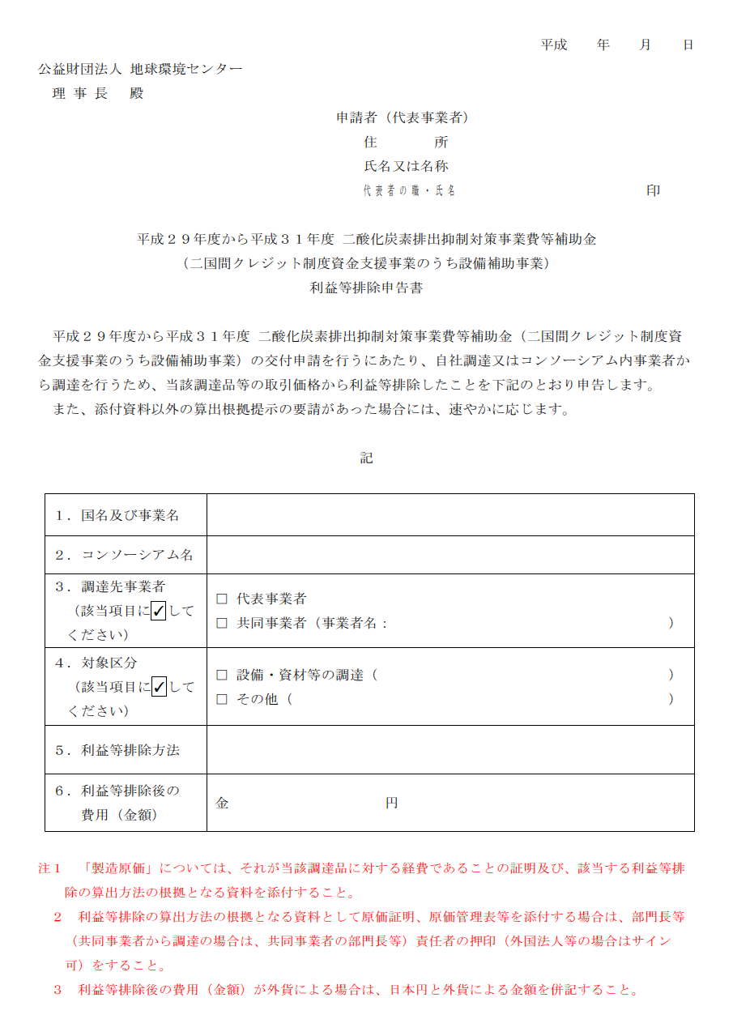

 | 原価管理表

製造管理責任者の印
 | 機名
 | 仕様
 | 使用先
 | 台数
 | 担当者
 | 受注年月
 | 契約年月
 | 現着日
 | ＣＰ（＝ＯＭ）

 | 品名 | 部品番号 | 交付申請時原価 |  |  | 完了報告時原価 |  |  | 備考
 |  |  | 単価 | 所要量 | 予算 | 単価 | 所要量 | 実積
①材料費 |  |  |  |  | 0 |  |  | 0
 |  |  |  |  | 0 |  |  | 0
 |  |  |  |  | 0 |  |  | 0
 |  |  |  |  | 0 |  |  | 0
 |  |  |  |  | 0 |  |  | 0
 |  |  |  |  | 0 |  |  | 0
 |  |  |  |  | 0 |  |  | 0
 |  |  |  |  | 0 |  |  | 0
 |  |  |  |  |  |  |  | 0
 | 小計 |  |  |  | 0 |  |  | 0
②完成品 |  |  |  |  | 0 |  |  | 0
 |  |  |  |  | 0 |  |  | 0
 |  |  |  |  | 0 |  |  | 0
 |  |  |  |  | 0 |  |  | 0
 |  |  |  |  | 0 |  |  | 0
 |  |  |  |  | 0 |  |  | 0
 |  |  |  |  | 0 |  |  | 0
 |  |  |  |  | 0 |  |  | 0
 |  |  |  |  |  |  |  | 0
 | 小計 |  |  |  | 0 |  |  | 0
③工割 | 設計 |  |  |  | 0 |  |  | 0
 |  |  |  |  | 0 |  |  | 0
 | 組立 |  |  |  | 0 |  |  | 0
 |  |  |  |  | 0 |  |  | 0
 | 試験 |  |  |  | 0 |  |  | 0
 |  |  |  |  | 0 |  |  | 0
 |  |  |  |  | 0 |  |  | 0
 | 小計 |  |  |  | 0 |  |  | 0
④間接費

 | 小計 |  |  |  | 0 |  |  | 0
⑤輸送

 | 小計 |  |  |  | 0 |  |  | 0
合計 | 製造原価 |  |  |  | 0 |  |  | 0
 | うち変動費

原価の関係

 |  |  |  | 営業利益 |  | 製品販売価格
 |  |  | 販売費 | 総原価
 |  |  | 一般管理費
 |  | 間接材料費 | 製造原価
 |  | 間接労務費
 |  | 間接経費
 | 直接材料費 | 製造直接費
 | 直接労務費
 | 直接経費

 |  | 補助対象範囲

